Sheet1
 | プロジェクト |  |  |  |  |  |  |  |  | 作成順序
 |  | app | → Javaクラスやテンプレートを配置 |  |  |  |  |  |  |  | ① | conf/routesファイルを編集し、パスを設定
 |  |  | controllers |  |  |  |  |  |  |  | ② | views/Application下にhtmlファイル作成
 |  |  |  | Application.java |  |  |  | → アクション関数 |  |  | ③ | アクション関数を定義
 |  |  |  |  |  |  |  |  | html名の関数作るとそのhtmlに反映される？ |  | ④ | アクションメソッドに対応するhtmlを作成
 |  |  | medels |  | → DB操作など処理を実行
 |  |  |  | 自分でファイル作成
 |  |  | views |  | →html置くディレクトリ
 |  |  |  | Application |  |  |  |  |  | Webブラウザからリクエストを受けてWebページを作成する流れ
 |  |  |  |  | index.html |  |  | → htmlなどページの中身 | デフォルトテンプレート |  | ① | Controller | ：クライアントからHTTPリクエストを受け取る
 |  |  |  | errors |  |  |  |  |  |  | ② | Controller | ：conf/routesファイルの定義に基づいて処理を行うJavaメソッドを特定
 |  |  |  |  | main.html |  |  | → エラーページのテンプレート？？ | 大枠のデザイン ｛doLayout｝にindex.htmlの内容が挿入 |  | ③ | Model | ：処理を実行（DB操作など）
 |  | conf |  | → 設定ファイル配置 |  |  |  |  |  |  | ④ | View | ：処理結果に基づきHTTPレスポンスを返す
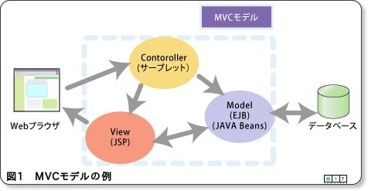
 |  |  | applicaion.conf |  |  |  | → play framework全体の設定ファイル
 |  |  | messages
 |  |  | routes |  | → 初期ページなどの情報 | アプリケーション上のアクセス可能な URL をすべて定義
 |  | lib | → Javaライブラリ
 |  | logs
 |  | public |  | → JavaScript、画像ディレクトリ、CSSなどのリソース
 |  | test
 |  | tmp

※ | フォームの投稿はGET

